1.Conjunto de datos (estructura
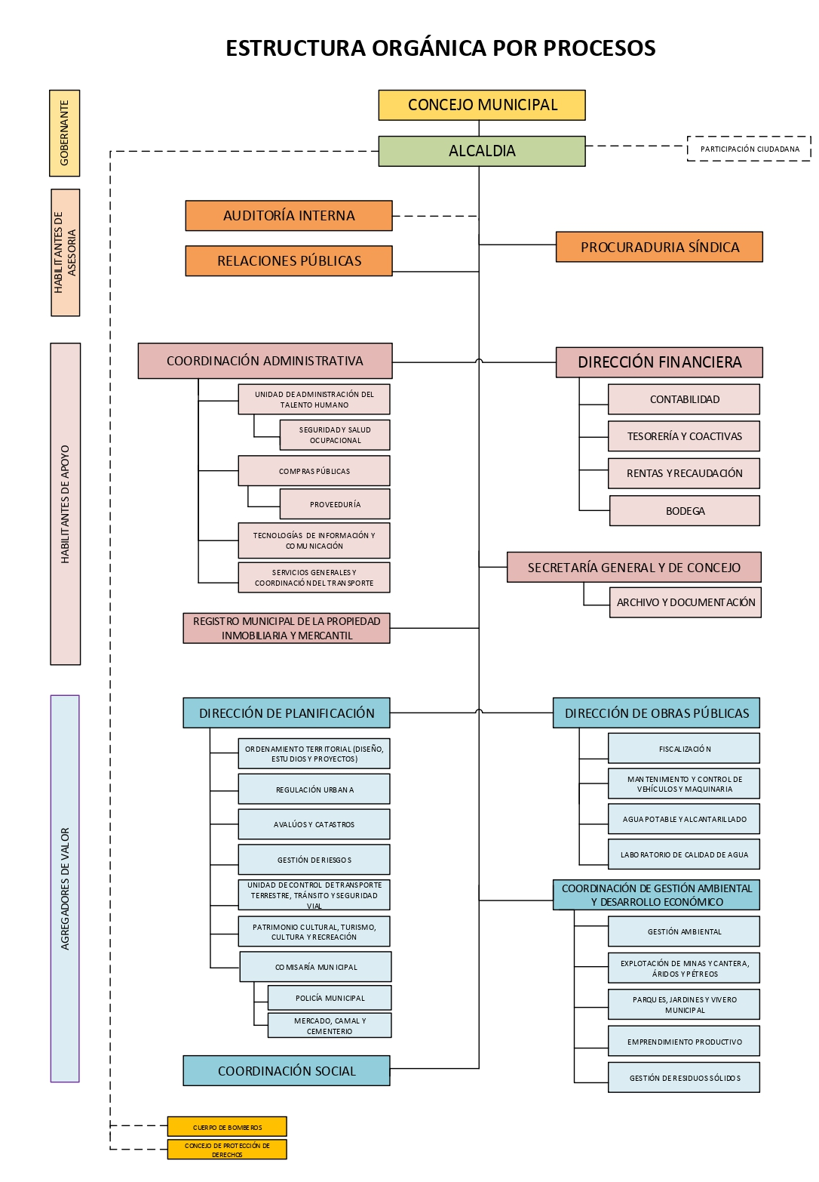
Art. 7 de la Ley Orgánica de Transparencia y Acceso a la Información Pública - LOTAIP
1.1 Estructura orgánica funcional

